2.Pivot vc
Count of ชื่อโครงการ/การดำเนินงาน | ปีงบประมาณ |  |  |  |  |  |  | หมายเหตุ การประเมินความสอดคล้องของโครงการกับปัจจัยเป็นการดำเนินการเบื้องต้น สำหรับใช้เป็นข้อมูลประกอบการจัดทำโครงการสำคัญ
 | 2558 | 2561 | 2562 | 2563 | 2564 | 2565 | Grand Total
010501V01 |  |  | 14 | 29 | 50 | 7 | 100
010501F0101 |  |  | 14 | 17 | 26 | 5 | 62
010501F0102 |  |  |  | 11 | 20 | 2 | 33
010501F0103 |  |  |  | 1 | 4 |  | 5
010501V02 |  | 4 | 17 | 43 | 8 |  | 72
010501F0201 |  | 2 | 2 | 1 |  |  | 5
010501F0202 |  | 2 | 7 | 21 | 3 |  | 33
010501F0203 |  |  | 8 | 15 | 5 |  | 28
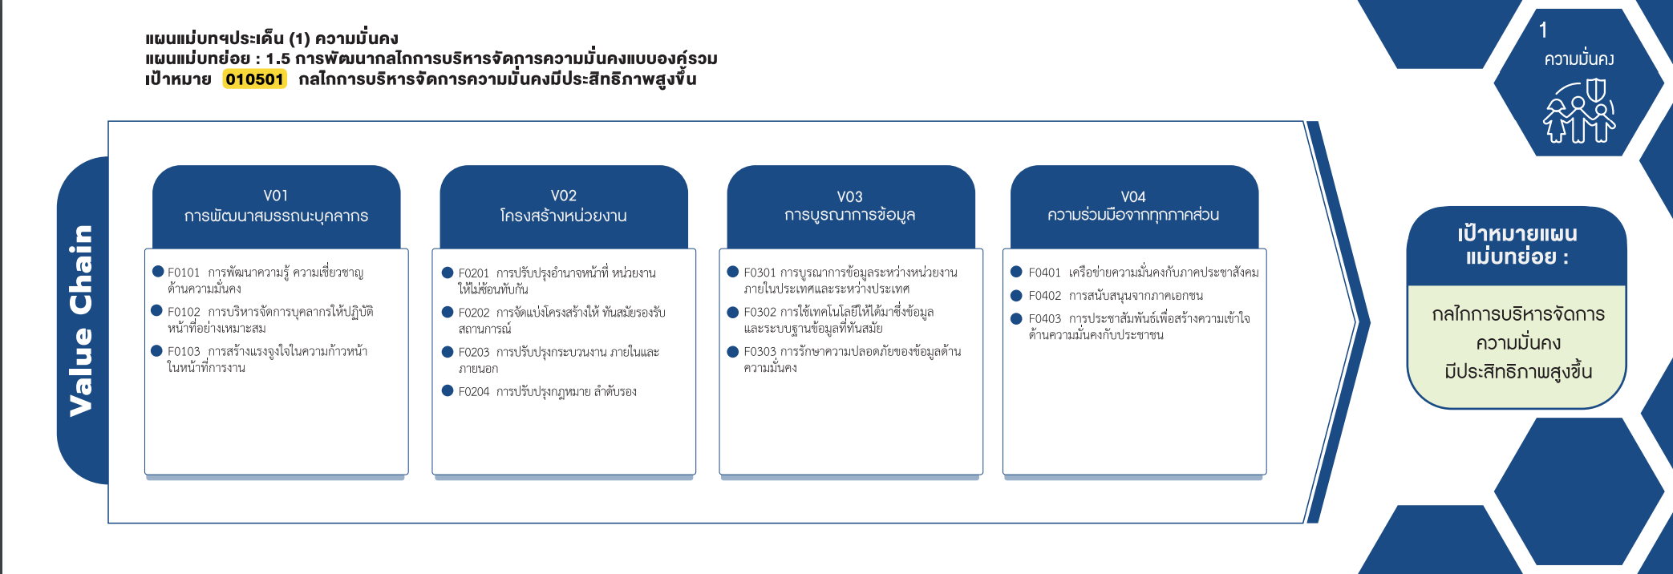
010501F0204 |  |  |  | 6 |  |  | 6
010501V03 | 1 | 1 | 6 | 16 | 15 | 2 | 41
010501F0301 |  |  |  |  | 4 | 2 | 6
010501F0302 | 1 | 1 | 6 | 7 | 9 |  | 24
010501F0303 |  |  |  | 9 | 2 |  | 11
010501V04 |  | 3 | 4 | 22 | 31 | 1 | 61
(62 โครงการ)
(5 โครงการ)
(6 โครงการ)
( 31 โครงการ)
010501F0401 |  |  | 2 | 10 | 19 |  | 31
(8 โครงการ)
010501F0402 |  | 2 |  | 6 |  |  | 8
(33 โครงการ)
(33 โครงการ)
(24 โครงการ)
(22 โครงการ)
010501F0403 |  | 1 | 2 | 6 | 12 | 1 | 22
(5 โครงการ)
(28 โครงการ)
(11 โครงการ)
(blank) |  |  | 4 | 16 |  |  | 20
(6 โครงการ)
(blank) |  |  | 4 | 16 |  |  | 20
รวม 100 โครงการ
รวม 72 โครงการ
รวม 41 โครงการ
รวม 61 โครงการ
Grand Total | 1 | 8 | 45 | 126 | 104 | 10 | 294

โครงการที่ไม่สามารถหาองค์ประกอบและปัจจัยได้
- 20 โครงการ

